CasoDePrueba6
EJECUCION 1 | CASO DE PRUEBA INICIAL |  |  |  |  |  |  |  |  | EJECUCION 2 | CASO DE PRUEBA (REVISIÓN)
 | Id de Caso |  |  |  | CP006
 | Nombre de Caso de prueba
 | Estado del Caso de Prueba |  |  |  | Nuevo |  |  |  |  |  | Id de Caso |  |  |  | CP006
 | Responsable |  |  |  | Miguel Montaño |  |  |  |  |  | Nombre de Caso de prueba |  |  |  | Eventos - Calendario
 | Objetivo |  |  |  | Visualizar el calendario con las clases programadas |  |  |  |  |  | Estado del Caso de Prueba
 | Precondiciones |  |  |  | Usuario autenticado, replicando los pasos del CP001 (Inicio de Sesión) |  |  |  |  |  | Responsable |  |  |  | Camilo Perez
 | Escrito por: |  |  |  | Camilo Perez |  |  |  |  |  | Objetivo |  |  |  | Visualizar el calendario con las clases programadas
 | Fecha de Creación |  |  |  | 2025-05-05 |  |  |  |  |  | Precondiciones |  |  |  | Usuario registrado
 | Commit |  |  |  |  |  |  |  |  |  | Commit |  |  |  | Camilo Perez
 | Fecha Ejecución |  |  |  |  |  |  |  |  |  | Escrito por: |  |  |  | 2025-05-05
 | N° | Paso a Paso |  |  | Resultado Esperado | Mensaje | Exitoso |  | Evidencia (parte inferior) |  | Fecha Ejecución
 |  |  |  |  |  |  | Si | No |  |  | N° | Paso a Paso
 | 1 | En la página principal, clickear el botón "Eventos" ubicado en la barra de navegación |  |  | Redirección a la página "Eventos" |  | x |  | EV01 |  |  |  |  |  |  | Si | No
 | 2 | Debe dar click en la imagen llamada "clases" |  |  | Saldra una pagina pequeña con un boton |  | x |  | EV02 |  | 1 | 1- El usuario debe ingresar al sistema (login) con un usuario registrado, puede ser cualquier rol |  |  | Redirección a la página principal | x |  | EV01
 | 3 | Debe dar click en el botón "Clases" |  |  | Redireccion a la pagina de "Clases" |  | x |  | EV03 |  | 2 | 2- En la página principal del aplicativo, en el dashboard, debe seleccionar el campo el hipervínculo "Eventos" |  |  | Redirección a la página "Eventos" | x |  | EV02
 | 4 |  |  |  |  |  |  |  |  |  | 3 | 3- Debe dar click en el botón "Espacios" |  |  | Modal que muestra los espacios registrados | x |  | EV03
 | 5 |  |  |  |  |  |  |  |  |  | 4
 | 6 |  |  |  |  |  |  |  |  |  | 5
 | 7 |  |  |  |  |  |  |  |  |  | 6
 | Resultado esperado del caso de prueba |  |  |  | Visualizar el calendario |  |  |  | Resultado |  | 7
 | campos |  | Correo | Contraseña |  |  |  |  |  |  | Resultado esperado del caso de prueba |  |  |  | Visualizar los espacios que se han registrado en el sistema |  |  | Resultado
 | ejemplo |  | mn@mn.com | 123456789 |  |  |  |  |  |  | campos |  | Correo | Contraseña
 |  |  |  |  |  |  |  |  |  |  | ejemplo
 | Tipo campo |  | string | string
 | Restricción |  | Correo | N/A |  |  |  |  |  |  | Tipo campo |  | string | string
 | Valor por defecto |  | N/A | N/A |  |  |  |  |  |  | Restricción |  | Correo | N/A
 | Permite modificar |  | SI | SI |  |  |  |  |  |  | Valor por defecto |  | N/A | N/A
 | Obligatorio |  | SI | SI |  |  |  |  |  |  | Permite modificar |  | SI | SI
EJECUCION 1 | EVIDENCIAS |  |  |  |  |  |  |  |  | EJECUCION 2 | Obligatorio |  | SI | SI
 | N° | Paso a Paso |  | 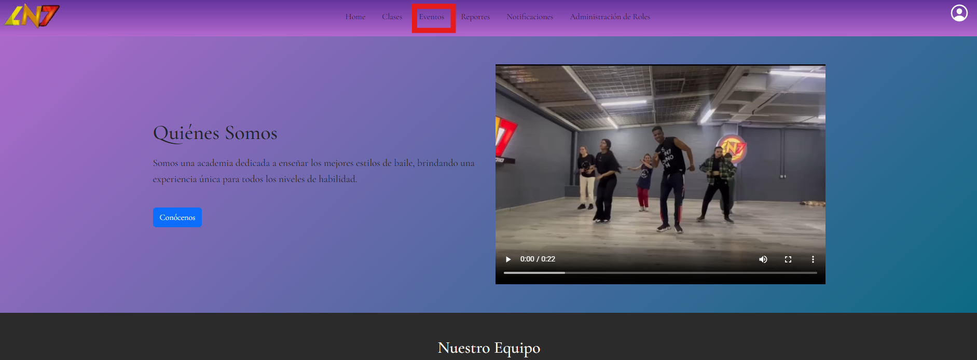
 | EV01 | En la página principal, clickear el botón "Eventos" ubicado en la barra de navegación

 | EV02 | Debe dar click en la imagen llamada "clases" |  | 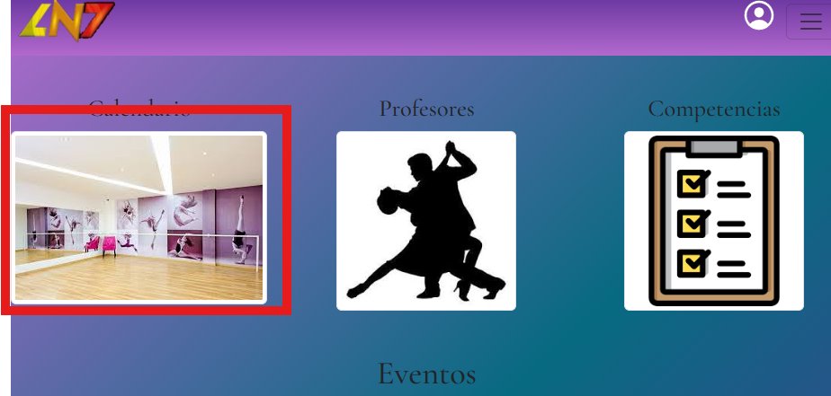

 | EV03 | Debe dar click en el botón "Clases" |  | 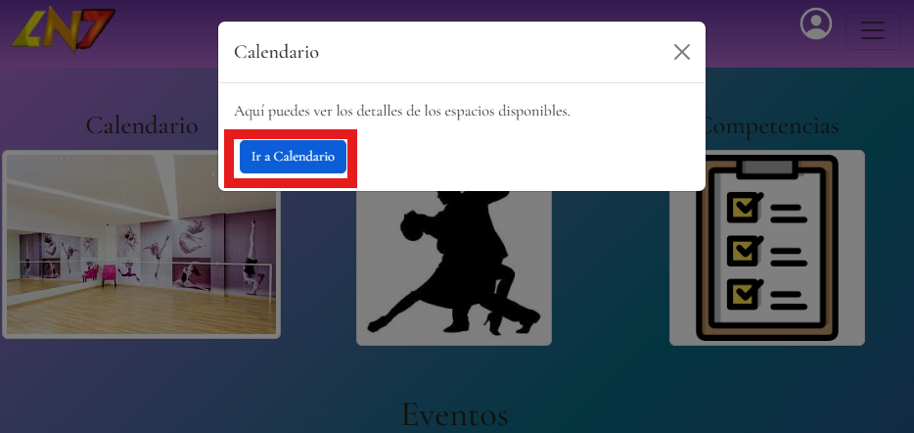

 | RESULTADO | Visualizar el calendario |  | 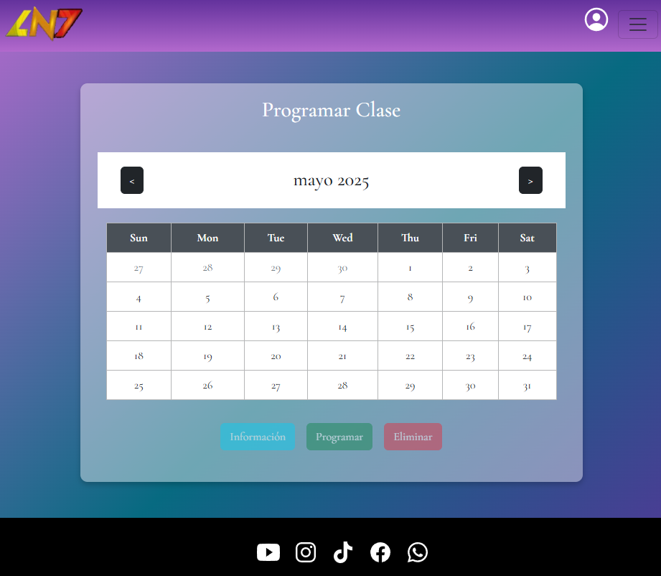

CasoDePrueba7
EJECUCION 1 | CASO DE PRUEBA INICIAL |  |  |  |  |  |  |  |  | EJECUCION 2 | CASO DE PRUEBA (REVISIÓN)
 | Id de Caso |  |  |  | CP007
 | Nombre de Caso de prueba |  |  |  | Eventos - Profesores
 | Estado del Caso de Prueba |  |  |  | Nuevo |  |  |  |  |  | Id de Caso |  |  |  | CP007
 | Responsable |  |  |  | Miguel Montaño |  |  |  |  |  | Nombre de Caso de prueba |  |  |  | Eventos - Profesores
 | Objetivo |  |  |  | Visualizar los profesores de la escuela de baile |  |  |  |  |  | Estado del Caso de Prueba
 | Precondiciones |  |  |  | Usuario registrado |  |  |  |  |  | Responsable |  |  |  | Camilo Perez
 | Escrito por: |  |  |  | Camilo Perez |  |  |  |  |  | Objetivo |  |  |  | Visualizar los profesores de la escuela de baile
 | Fecha de Creación |  |  |  | 2025-05-05 |  |  |  |  |  | Precondiciones |  |  |  | Usuario registrado
 | Commit |  |  |  |  |  |  |  |  |  | Commit |  |  |  | Camilo Perez
 | Fecha Ejecución |  |  |  |  |  |  |  |  |  | Escrito por: |  |  |  | 2025-05-05
 | N° | Paso a Paso |  |  | Resultado Esperado | Mensaje | Exitoso |  | Evidencia (parte inferior) |  | Fecha Ejecución
 |  |  |  |  |  |  | Si | No |  |  | N° | Paso a Paso
 | 1 | En la página principal, clickear el botón "Eventos" ubicado en la barra de navegación |  |  | Redirección a la página "Eventos" |  | x |  | EV01 |  |  |  |  |  |  | Si | No
 | 2 | Debe dar click en la imagen llamada "profesores" |  |  | Saldra una pagina pequeña |  | x |  | EV02 |  | 1 | 1- El usuario debe ingresar al sistema (login) con un usuario registrado, puede ser cualquier rol |  |  | Redirección a la página principal | x |  | EV01
 | 3 |  |  |  |  |  |  |  |  |  | 2 | 2- En la página principal del aplicativo, en el dashboard, debe seleccionar el campo el hipervínculo "Eventos" |  |  | Redirección a la página "Eventos" | x |  | EV02
 | 4 |  |  |  |  |  |  |  |  |  | 3 | 3- Debe dar click en el botón "Profesores" |  |  | Modal que muestra los profesores registrados | x |  | EV03
 | 5 |  |  |  |  |  |  |  |  |  | 4
 | 6 |  |  |  |  |  |  |  |  |  | 5
 | 7 |  |  |  |  |  |  |  |  |  | 6
 | Resultado esperado del caso de prueba |  |  |  | Visualizar los profesores mas destacados |  |  |  | Resultado |  | 7
 | campos |  | Correo | Contraseña |  |  |  |  |  |  | Resultado esperado del caso de prueba |  |  |  | Visualizar los espacios que se han registrado en el sistema |  |  | Resultado
 | ejemplo |  | mn@mn.com | 123456789 |  |  |  |  |  |  | campos |  | Correo | Contraseña
 |  |  |  |  |  |  |  |  |  |  | ejemplo
 | Tipo campo |  | string | string
 | Restricción |  | Correo | N/A |  |  |  |  |  |  | Tipo campo |  | string | string
 | Valor por defecto |  | N/A | N/A |  |  |  |  |  |  | Restricción |  | Correo | N/A
 | Permite modificar |  | SI | SI |  |  |  |  |  |  | Valor por defecto |  | N/A | N/A
 | Obligatorio |  | SI | SI |  |  |  |  |  |  | Permite modificar |  | SI | SI
EJECUCION 1 | EVIDENCIAS |  |  |  |  |  |  |  |  | EJECUCION 2 | Obligatorio |  | SI | SI
 | N° | Paso a Paso
 | EV01 | En la página principal, clickear el botón "Eventos" ubicado en la barra de navegación

 | EV02 | Debe dar click en la imagen llamada "profesores" |  | 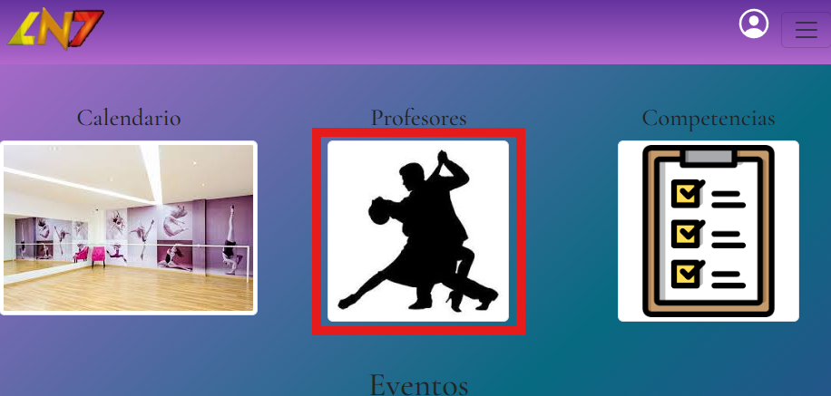

 | RESULTADO | Visualizar los profesores mas destacados |  | 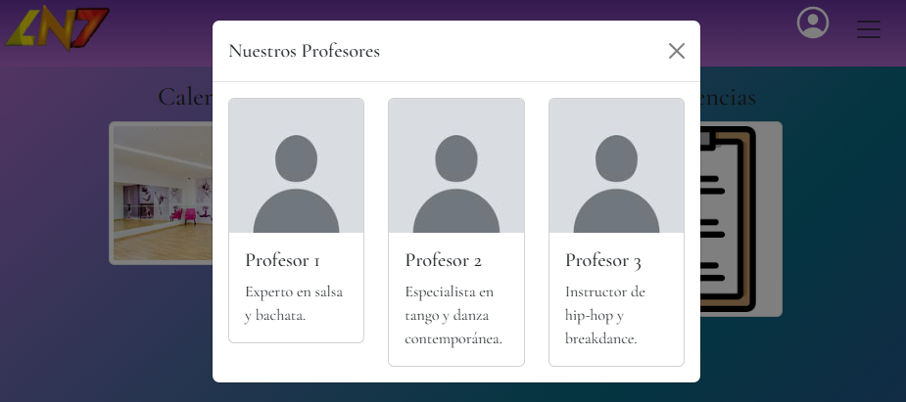

CasoDePrueba8
EJECUCION 1 | CASO DE PRUEBA INICIAL |  |  |  |  |  |  |  |  | EJECUCION 2 | CASO DE PRUEBA (REVISIÓN)
 | Id de Caso |  |  |  | CP008
 | Nombre de Caso de prueba |  |  |  | Eventos - Competencias
 | Estado del Caso de Prueba |  |  |  | Nuevo |  |  |  |  |  | Id de Caso |  |  |  | CP008
 | Responsable |  |  |  | Miguel Montaño |  |  |  |  |  | Nombre de Caso de prueba |  |  |  | Eventos - Competencias
 | Objetivo |  |  |  | Visualizar las competencias en las que participa la escuela de baile |  |  |  |  |  | Estado del Caso de Prueba
 | Precondiciones |  |  |  | Usuario registrado |  |  |  |  |  | Responsable |  |  |  | Camilo Perez
 | Escrito por: |  |  |  | Camilo Perez |  |  |  |  |  | Objetivo |  |  |  | Visualizar las competencias en las que participa la escuela de baile
 | Fecha de Creación |  |  |  | 2025-05-05 |  |  |  |  |  | Precondiciones |  |  |  | Usuario registrado
 | Commit |  |  |  |  |  |  |  |  |  | Commit |  |  |  | Camilo Perez
 | Fecha Ejecución |  |  |  |  |  |  |  |  |  | Escrito por: |  |  |  | 2025-05-05
 | N° | Paso a Paso |  |  | Resultado Esperado | Mensaje | Exitoso |  | Evidencia (parte inferior) |  | Fecha Ejecución
 |  |  |  |  |  |  | Si | No |  |  | N° | Paso a Paso
 | 1 | En la página principal, clickear el botón "Eventos" ubicado en la barra de navegación |  |  | Redirección a la página "Eventos" |  | x |  | EV01 |  |  |  |  |  |  | Si | No
 | 2 | Debe dar click en la imagen llamada "Competencias" |  |  | Saldra una pagina pequeña |  | x |  | EV02 |  | 1 | 1- El usuario debe ingresar al sistema (login) con un usuario registrado, puede ser cualquier rol |  |  | Redirección a la página principal | x |  | EV01
 | 3 |  |  |  |  |  |  |  |  |  | 2 | 2- En la página principal del aplicativo, en el dashboard, debe seleccionar el campo el hipervínculo "Eventos" |  |  | Redirección a la página "Eventos" | x |  | EV02
 | 4 |  |  |  |  |  |  |  |  |  | 3
 | 5 |  |  |  |  |  |  |  |  |  | 4
 | 6 |  |  |  |  |  |  |  |  |  | 5
 | 7 |  |  |  |  |  |  |  |  |  | 6
 | Resultado esperado del caso de prueba |  |  |  | Visualizar informacion deeecidida por el administrador |  |  |  | Resultado |  | 7
 | campos |  | Correo | Contraseña |  |  |  |  |  |  | Resultado esperado del caso de prueba |  |  |  | Visualizar los espacios que se han registrado en el sistema |  |  | Resultado
 | ejemplo |  | mn@mn.com | 123456789 |  |  |  |  |  |  | campos |  | Correo | Contraseña
 |  |  |  |  |  |  |  |  |  |  | ejemplo
 | Tipo campo |  | string | string
 | Restricción |  | Correo | N/A |  |  |  |  |  |  | Tipo campo |  | string | string
 | Valor por defecto |  | N/A | N/A |  |  |  |  |  |  | Restricción |  | Correo | N/A
 | Permite modificar |  | SI | SI |  |  |  |  |  |  | Valor por defecto |  | N/A | N/A
 | Obligatorio |  | SI | SI |  |  |  |  |  |  | Permite modificar |  | SI | SI
EJECUCION 1 | EVIDENCIAS |  |  |  |  |  |  |  |  | EJECUCION 2 | Obligatorio |  | SI | SI
 | N° | Paso a Paso
 | EV01 | En la página principal, clickear el botón "Eventos" ubicado en la barra de navegación

 | EV02 | Debe dar click en la imagen llamada "Competencias" |  | 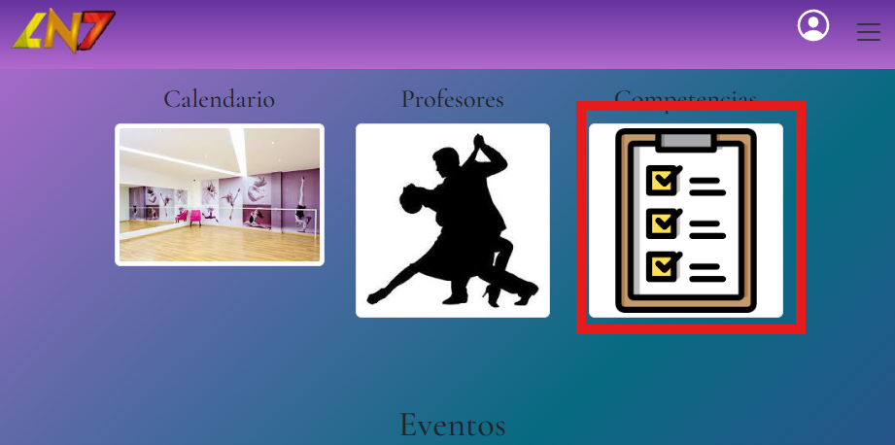

 | RESULTADO | Visualizar informacion deeecidida por el administrador |  | 